記載要領
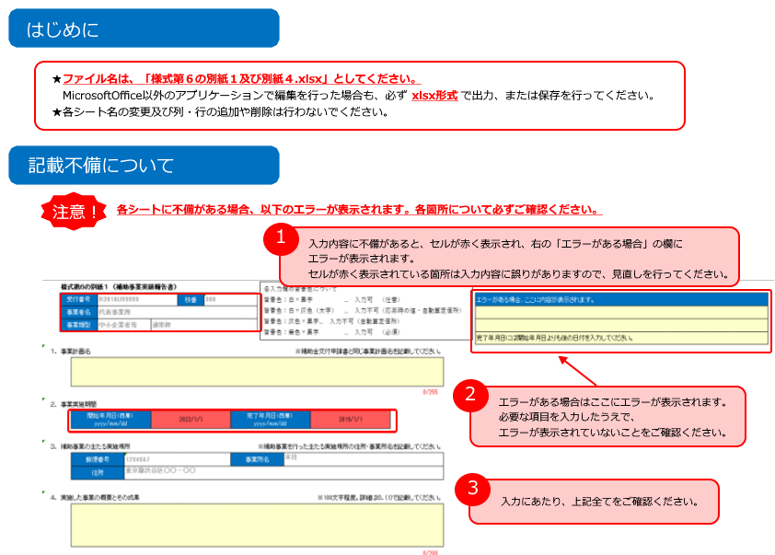

様式第６の別紙１
各入力欄の背景色について
背景色：白×黒字 … 入力可 （任意）
背景色：白×灰色（太字） … 入力不可（応募時の値・自動算定個所）
背景色：灰色×黒字… 入力不可（自動算定個所）
背景色：黄色×黒字 … 入力可 （必須）
3 | 様式第６の別紙１ （補助事業実績報告書）
 | 受付番号 |  | R2138U00509 |  |  | 枝番 | 000 |  |  |  |  |  |  |  |  | エラーがある場合、ここに内容が表示されます。
 | 事業者名 |  | 株式会社トモノカイ |  |  |  |  |  |  |  |  |  |  |  |  | 受付番号、枝番、事業者名を入力し、事業類型を選択してください。
 | 事業類型 |  | 中小企業者等 |  | 通常枠 |  |  |  |  |  |  |  |  |  |  | 受付番号、枝番に不正な数値が入力されています。
 |  |  |  |  |  |  |  |  |  |  |  |  |  |  |  | 完了年月日には開始年月日よりも後の日付を入力してください。
１． | 事業計画名 |  |  |  |  |  |  |  |  |  |  |  |  | ※補助金交付申請書と同じ事業計画名を記載してください。
 |  | 学習塾のアフターコロナに対応する求人マッチングサービスの新分野への拡張
 |  |  |  |  |  |  |  |  |  |  |  |  |  | 35/255
２． | 事業実施期間
 |  | 開始年月日（西暦） yyyy/mm/dd |  |  | 2023-09-26 |  |  | 完了年月日（西暦） yyyy/mm/dd |  | 2024-05-31

３． | 補助事業の主たる実施場所 |  |  |  |  |  |  |  |  |  |  |  |  | ※補助事業を行った主たる実施場所の住所・事業所名を記載してください。
 |  | 郵便番号 |  | 1500002 |  |  |  | 事業所名 | 本社
 |  | 住所 |  | 東京都渋谷区渋谷２丁目１２番２４号東建・長井ビル５階

４． | 実施した事業の概要とその成果 |  |  |  |  |  |  |  |  |  |  |  |  | ※100文字程度。詳細は６．(1)で記載してください。
 |  | これまでの、学習塾と講師アルバイトのマッチング事業から、正社員等の雇用形態の拡大、家庭教師やスポットバイト等の求人サービスの拡大、有料職業紹介や課金形態等のサービス形態の拡大を行うため、システムの開発を行いました。本事業によって、これまで実施できなかったマッチングサービスを提供することができ、当社の売上アップが期待できます。
 |  |  |  |  |  |  |  |  |  |  |  |  |  | 163/200
５． | 事業類型
 |  | 中小企業者等 |  | 通常枠

６． | 実施した補助事業の具体的内容とその成果
 | (1) | 実施した事業の内容及び得られた成果 |  |  |  |  |  |  |  |  |  |  |  | （注）技術的課題とその解決について取り組んだ内容を含めて具体的に記載してください。
 |  | 上記の概要で記載した通り、サービス対象（求職者・企業）、サービス内容を拡大するためには、より双方にとって受け入れやすい課金形態や契約形態が望まれていました。私たちは、学習塾データベース、塾講師データベースを多く保有しておりましたが、これまで講師アルバイトのマッチングサービスの提供しかできていませんでした。 本事業を実施するまで実現できなかった、アルバイトから正社員、また家庭教師・スポットバイト等のサービスをシームレスに繋ぐことにより、技術的に求職者情報を引継ぎことが可能となり、より利便性の向上と、マッチング精度の向上が期待できます。このことにより、今後起こる教育現場における人手不足の解消に寄与するサービスの成果が期待できます。
 |  |  |  |  |  |  |  |  |  |  |  |  |  | 317/500
 | (2) | 建設した建物等
 |  | 建物等名称 |  |  |  |  |  | 活用方法

 |  |  |  |  |  |  | 0/200 |  |  |  |  |  |  | 0/400
 | (3) | 購入した機械装置等
 |  | 機械装置等名 |  |  |  |  |  | 活用方法
 |  | 塾講師ステーション |  |  |  |  |  | 私たちは、学習塾データベース、塾講師データベースを多く保有しておりましたが、これまで講師アルバイトのマッチングサービスの提供しかできていませんでした。 本事業を実施するまで実現できなかった、アルバイトから正社員、また家庭教師・スポットバイト等のサービスをシームレスに繋ぐことにより、技術的に求職者情報を引継ぎことが可能となり、より利便性の向上と、マッチング精度の向上が期待できます。
 |  |  |  |  |  |  | 9/200 |  |  |  |  |  |  | 191/400
 | (4) | 導入した技術等の内容について |  |  |  |  |  |  |  |  |  |  |  | （注）技術導入費を計上した場合
 |  | 導入技術名等 |  |  |  |  |  |  |  |  |  |  |  |  | 0/200
 |  | 知的財産権等 |  |  | 種類（プルダウン） |  |  | （種類が「その他」の場合）具体的な名称
 |  |  |  |  |  |  |  |  |  |  |  |  |  |  | 0/200
 |  |  |  |  | 許可年月日 （西暦） yyyy/mm/dd |  |  |  | 許可番号
 |  | 導入技術の内容 |  |  |  |  |  |  |  |  |  |  |  |  | 0/400
 |  | 導入に要した経費総額 （補助事業に要した経費） |  |  |  |  | 円（税込み）
 |  | 支払方法及び期日 |  |  | 支払方法 |  |  |  | 支払期日 （西暦） yyyy/mm/dd

 | (5) | 専門家指導の名称及び内容について
 |  | 専門家 |  | 所属先名称 |  |  |  |  |  |  |  |  |  |  | 0/100
 |  |  |  | 役職 |  |  |  |  | 氏名 |  |  |  |  |  | 0/50 | 0/50
 |  | 契約金額 |  | 1日当たり の単価 |  |  |  | 円（税抜き） | 単価 |  |  |  | 円（税込み）
 |  |  |  | 総額 |  |  |  | 円（税込み）
 |  | 指導の概要 |  | ※ 記入できない場合は別紙とし、別紙ファイル名を記入下さい。
 |  |  |  |  |  |  |  |  |  |  |  |  |  |  | 0/400
 |  | 専門家の専門分野 |  |  |  |  |  |  |  |  |  |  |  |  | 0/400
 |  | 専門家の経歴 |  |  |  |  |  |  |  |  |  |  |  |  | 0/400
 |  | 認定支援機関 ID番号 |  | ※ 認定支援機関確認書の発行機関であるかを問わず、認定支援機関である場合は、ID番号を記載してください。
 |  |  |  |  |  |  |  |  |  |  |  |  |  |  | 0/12

 | (6) | 外注先の名称及び内容について
 |  | 外注先 |  | 名称 |  | 株式会社GIG |  |  | 契約年月日 （西暦） yyyy/mm/dd |  | 2022-11-30 |  |  |  | 7/100
 |  |  |  | 住所 |  | 東京都中央区日本橋浜町１－１１－８ ザ・パークレックス日本橋浜町４階 |  |  |  |  |  |  |  |  | 34/100
 |  |  |  | 外注の内容 |  | システム・サービス開発（要件定義・システム設計・開発・テスト一式） |  |  |  |  |  |  |  |  | 33/400

 | (7) | 知的財産権内容について
 |  |  |  |  |  |  |  |  |  |  |  |  |  | (注)補助事業実施中の知的財産権等関連経費支出による取得等の有無、今後の取得の可能性について記載してください。
 |  | 取得技術名等 |  |  |  |  |  |  |  |  |  |  |  |  | 0/150
 |  | 知的財産権等 |  |  | 種類（プルダウン） |  |  | （種類が「その他」の場合）具体的な名称
 |  |  |  |  |  |  |  |  |  |  |  |  |  |  | 0/100
 |  | 取得に関する責任者について |  |  | 団体名 |  |  |  | 登録番号 （弁理士の場合） |  |  |  |  |  | 0/50 | 0/50
 |  |  |  |  | 役職名 |  |  |  | 氏名 |  |  |  |  |  | 0/50 | 0/50
 |  | 取得技術の概要 |  |  |  |  |  |  |  |  |  |  |  |  | 0/400
 |  | 取得に要する経費の総額 （補助事業に要する経費） |  |  |  |  | 円（税込み）
 |  | 支払方法及び期日 |  |  | 支払方法 |  |  |  | 支払期日 （西暦） yyyy/mm/dd

７． | 認定経営革新等支援機関による関与・支援等の状況
 |  | 本事業はシステム開発に大きな投資を行うという点で大きなチャレンジであった。 申請者は、安定的な資金繰りのため、借り入れを行っており、融資に向けた計画書の作成、返済計画の確認、資金繰りの状況確認など、定期的にモニタリングを行いつつ助言した。 |  |  |  |  |  |  |  |  |  |  |  |  | 119/500
 |  | 連携体申請の場合は、「認定経営革新等支援機関による関与・支援等の状況」の欄は記載不要です。
８． | 保険又は共済の加入状況等
 | ※ | 補助金額が 1,000 万円を超える案件では、本事業により建設した建物等の施設又は設備を対象として、保険又は共済加入義務があります。小規模企業者については、加入推奨となっております。対象となる場合、契約書の写し等をご提出下さい。非加入の場合には、保険又は共済への加入にかわり実施された取組の内容を記載してください。（中小企業者等、中堅企業等の事業者は、それぞれの付保割合を満たす条件の加入が必須の為、本項目に記入は不要です。）
 |  | 本事業は、建物や設備を購入していないため、保険には加入していません。 システムについては、サーバ自体がデータセンターにあって堅牢であり、また、定期的にバックアップをとっており、自然災害や事故が生じた場合にも復旧が可能な体制となっています。 |  |  |  |  |  |  |  |  |  |  |  |  | 119/400

９． | 特記事項（大規模賃金引上枠の補助事業者のみ）
 |  | （１）補助事業終了年度の前年度の終了月の事業場内最低賃金 |  |  |  |  |  |  |  |  |  | 円
 |  | （２）補助事業終了年度の前年度の終了時点の常勤従業員数 |  |  |  |  |  |  |  |  |  | 人

１０． | その他特記事項
 |  | 本システム・本事業は、本補助金の採択がなければ、学習塾を始めとする求人広告主、求職者にとって利用しやすいサービスにすることはできませんでした。 関係者の皆様に深く御礼申し上げます。 |  |  |  |  |  |  |  |  |  |  |  |  | 90/1000

様式第６の別紙４
各入力欄の背景色について
背景色：白×黒字 … 入力可 （任意）
背景色：白×灰色（太字） … 入力不可（応募時の値・自動算定個所）
背景色：灰色×黒字… 入力不可（自動算定個所）
背景色：黄色×黒字 … 入力可 （必須）
様式第６の別紙４ （クラウドサービスの内容（クラウド事業者から提供されたサービス））
受付番号 |  | R2138U00509 |  | 枝番 | 000
事業者名 |  | 株式会社トモノカイ
事業類型 |  | 中小企業者等 | 通常枠

クラウドサービス利用費を計上した場合は、クラウドサービス提供事業者から聴き取りを行うか、又は、本様式と同内容の利用明細書を徴収するなどして、内容や実績額を記載してください（クラウドサービス提供事業者による記載も可）。
 |  |  |  |  |  |  |  |  |  |  | （単位：円）
1. | クラウドサービス提供事業者名 |  |  |  |  |  |  |  |  |  |  | 0/100
2. | クラウドサービスの名称 |  |  |  |  |  |  |  |  |  |  | 0/100
3. | 今回契約した契約数 |  |  | ユーザー数 |  |  |  | ユーザー | 台数 |  | 台
4. | クラウドの形態 |  |  | ☐ | Iaas | ☐ | PaaS | ☐ | SaaS(ASPを含む) | ☐ | その他
 |  |  |  | ※ クラウドは、いわゆるホスティングが対象であり、オンプレミス・ハウジング（自社でハードとしてサーバーを保有、借用、リースした場合）は対象外です。
 |  |  |  |  |  |  |  |  |  |  |  | 0/200
5. | クラウドサービス概要 |  |  | ※ VPS / CMS、アプリケーションサービス利用など、どのようにクラウドを使用したのか、概略を記載してください。
 |  |  |  |  |  |  |  |  |  |  |  | 0/400
6. | クラウドサービススペック等 |  |  | （SaaSの場合は使用したアプリケーションの内容、スペック等を、PaaS・IaaS等の場合にはCPU・割当メモリ（ディスク容量）・最大ネットワーク帯域、OS・データベース・ミドルウエア・アプリケーションサーバー等を記載してください。）
 |  |  |  |  |  |  |  |  |  |  |  | 0/400
7. | 開発・カスタマイズしたソフト等の内容 |  |  |  |  |  |  |  |  |  |  | 0/400
8. | 初期費用 |  |  |  |  |  |  |  |  |  | 円
9. | 月額利用料金 |  |  | a.固定料金部分の費用 |  |  |  |  |  |  | 円
 |  |  |  | b.従量制料金部分の費用 |  |  |  |  |  |  | 円
 | クラウドサービスの費用 計（８+９） |  |  |  |  |  |  | 0 |  |  | 円
（注）月額利用料金は単月の費用×利用月分の合計を記入してください。

